蚩尤特效反饋
幽靈牛
背後有幽靈野獸
編號 | 分類 | 特效說明 | 特效參考圖(重精不重多) | 掛載部位 | loop | 備註 | 優先 | 申請者 | 美術確認 | 窗口確認 | 申請者確認
 | 蚩尤外觀 （如果很花時間就算了） | 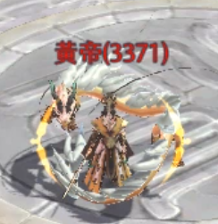 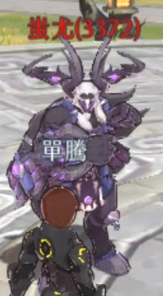 黃帝和蚩尤是對等關係的活動boss，現在看起來黃帝好像厲害很多的樣子。希望給蚩尤背後加半隻幽靈牛，如果沒辦法像參考影片一樣抓住人體就浮著一顆牛頭即可。對標黃帝環繞的龍 | 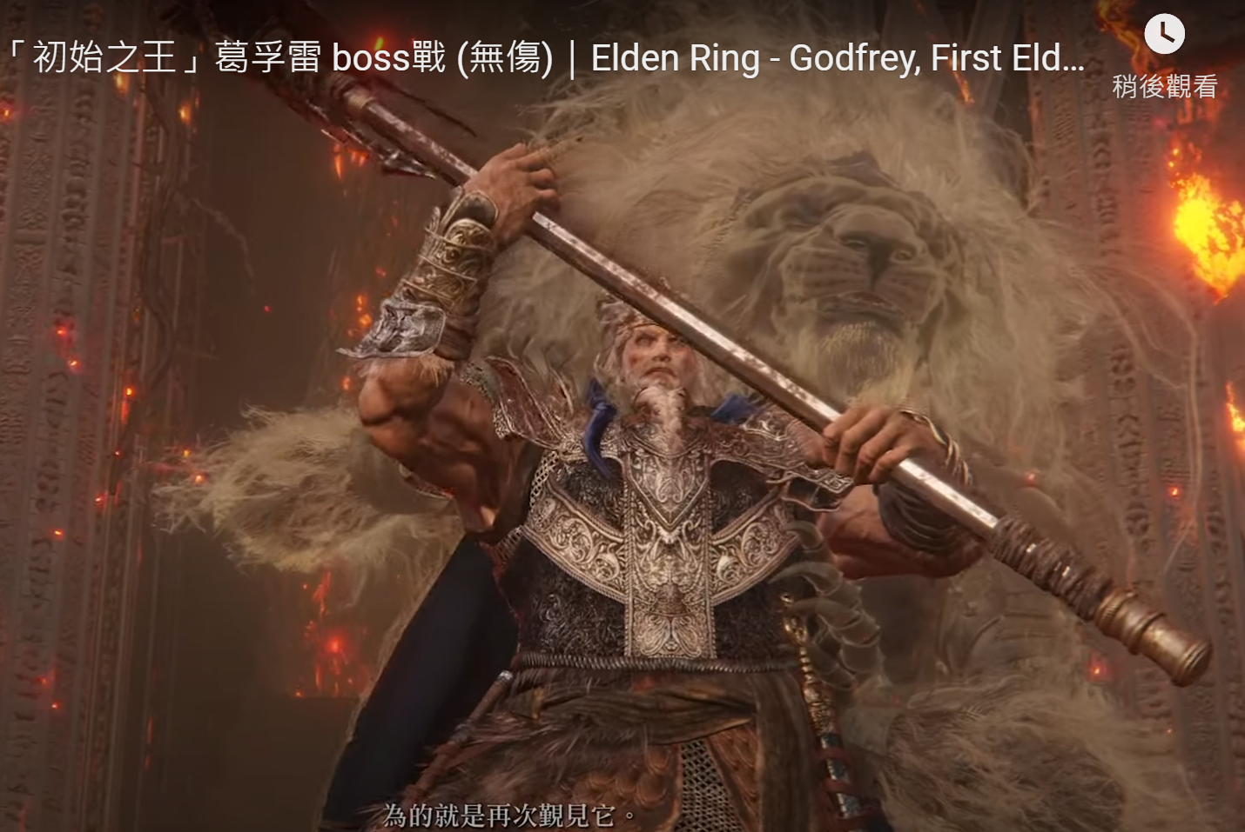 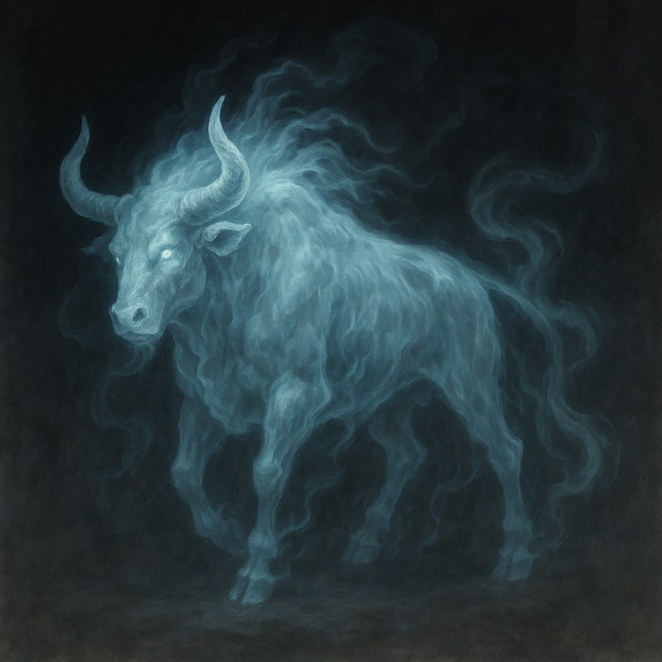 參考影片：艾爾登法環-「初始之王」葛孚雷boss戰(無傷) https://www.youtube.com/watch?v=zL-2A7ko4Xw |  | N
 | 蚩尤外觀 | 蚩尤的手常駐紫色發光特效 | 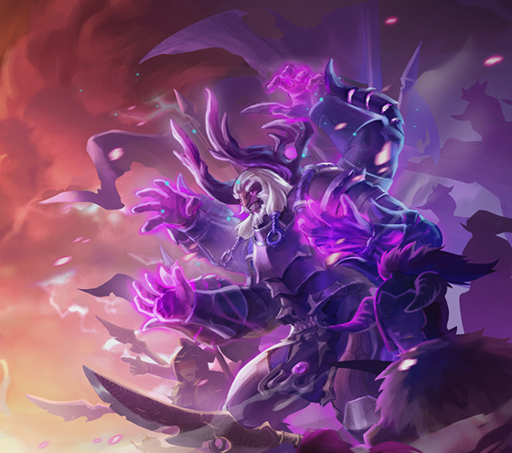 | 手部特效 | N
 | 蚩尤外觀 | 希望可以給蚩尤紫色烟霧+閃電組合的周身特效。增加一點是boss的氛圍 |  |  | N
蘑菇雲
牛頭蘑菇雲
Particle_00727 | 蚩尤技能 | 蚩尤技能的特效有些簡單，希望對標黃帝召喚大劍的技能，讓蚩尤的這個動作配合出現一朵核彈的蘑菇雲，雲的形狀變成一隻牛頭 | 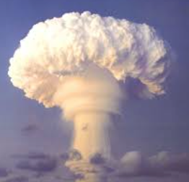 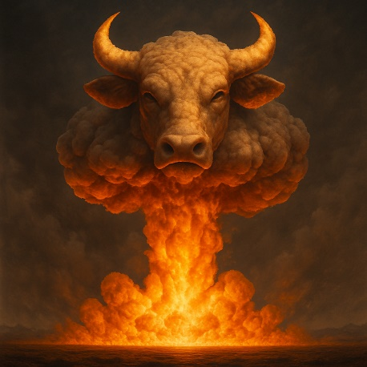 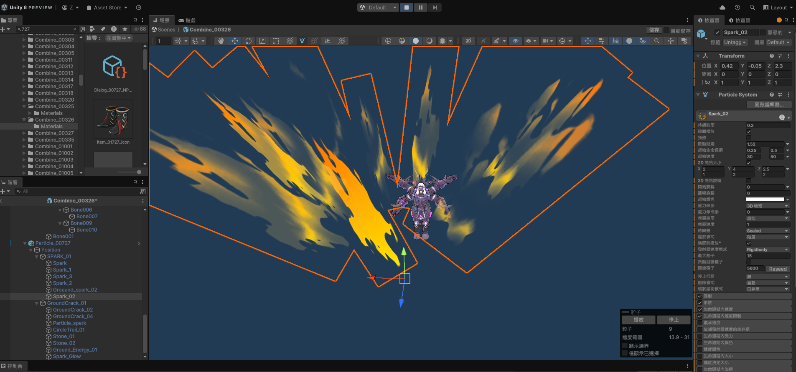 | 對地特效 | N

黃帝特效反饋
龍身在雲霧中
編號 | 分類 | 特效說明 | 特效參考圖(重精不重多) | 掛載部位 | loop | 備註 | 優先 | 申請者 | 美術確認 | 窗口確認 | 申請者確認
 | 黃帝外觀 | 希望黃帝的龍有在雲霧中若隱若現的感覺。增加一點是boss的氛圍 | 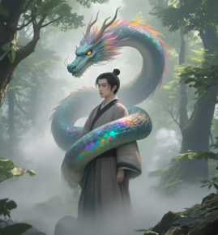 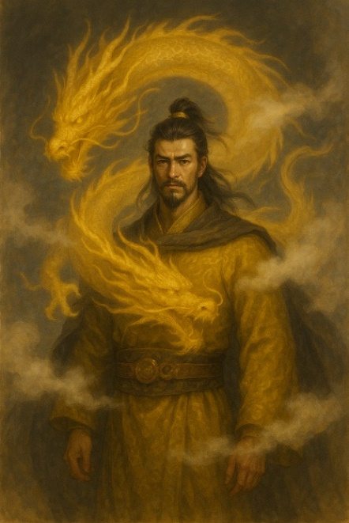 |  | N

